2.23
嘉兴思凯服饰有限公司辅料采购单
款号 | 见下 |  | 业务部 | 1部/小孙
下单日期 | 2025.12.25更新数字 |  | 交期 | 5天
品名 | 数量 | 编号 | 颜色
Defacto尺码标 | 按照下面表格 | 25-AULBW13737 | 白色
款号/尺码配比 | S | M | L | 合计
H2080AX | 428 | 428 | 428 | 1284
H2081AX | 864 | 864 | 864 | 2592
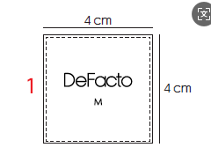
 |  |  | 合计 | 3876

